Лист 1
Прайс-лист
МИР ПРЯЖИ

В валюте: руб. (курс 1).
Цены указаны на 07.08.2020

№ | Номенклатура/ Характеристика номенклатуры | Описание | Изображение | Артикул | Цена | Ед. | Остаток | Ссылка на сайт
 | Набор бумаги для скрапбукинга "Рукоделие" Сахарная косточка 22,5 х 30,4 см | Набор бумаги для скрапбукинга "Рукоделие" Сахарная косточка 22,5 х 30,4 см | 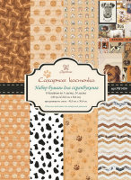 | PB1404 | 224.39 |  |  | Изображение
 | Набор бумаги для скрапбукинга "Рукоделие" Сахарная косточка 22,5 х 30,4 см |  |  |  | 224.39 | шт | 151 | Изображение

